ISTRUZIONI
Gestione MULTI PROPRIETÀ nel corso di un anno solare

Questo file è stato studiato per permetterti di avere sotto controllo i tuoi incassi, le tue spese e soprattutto i tuoi guadagni!
I calcoli sono già stati fatti per te, devi solo inserire i dati corretti negli appositi spazi e scoprirai quanto è facile gestire l'economia di un immobile in affitto.

Una volta completato quest' anno dovrai copiare questo foglio e ripartire da capo con l'anno successivo così da avere il foglio di calcolo con i proventi, salvato anno per anno!

N.B. Questo file va utilizzato solo per uso personale, non è rivendibile. I trasgressori incorreranno in sanzioni penali (siamo tutelati dalla chiave di licenza che ogni file riceve)

FASE 1

Vai sul foglio "Inizia qui" e dai uno sguardo alle categorie di spesa e alle piattaforme utilizzate.
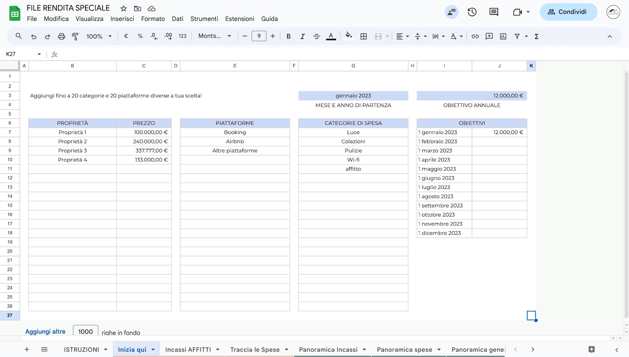

 | PUOI SCEGLIERE FINO A 20 CATEGORIE DIFFERENTI

 | 100% EDITABILE

FASE 2

Vai sul foglio "Incassi affitti" e inserisci le prenotazioni da gennaio in poi

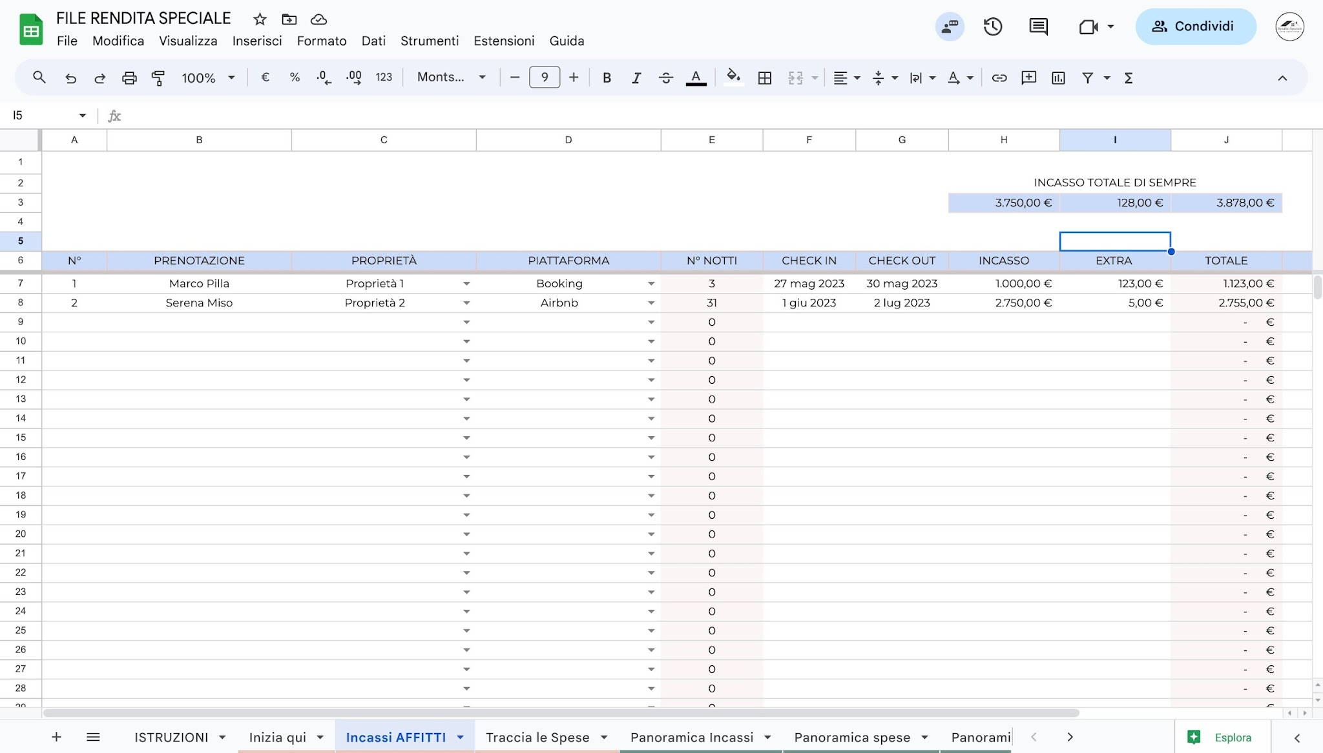

 | In questo foglio comincia a mettere tutte le prenotazioni che hai avuto da inizio anno!

 | Ti ho lasciato 2 esempi... cancella tranquillamente e ricomincia da capo.

 | Uscirà tutto in automatico sia per le date che per la valuta nei numeri dell'incasso.

 | I dati che scriverai qui, serviranno per gli altri fogli dove ho già impostato tutte le formule,
 | quindi non fare altro che inserire i dati qui e li ritroverai teletrasportati in tutti gli altri fogli!

 | INSERISCI PRIMA CHECK-IN E CHECK-OUT e le notti usciranno in automatico

FASE 3

Vai sul foglio " Traccia le spese" e inserisci tutte le spese che sostieni per il tuo immobile!

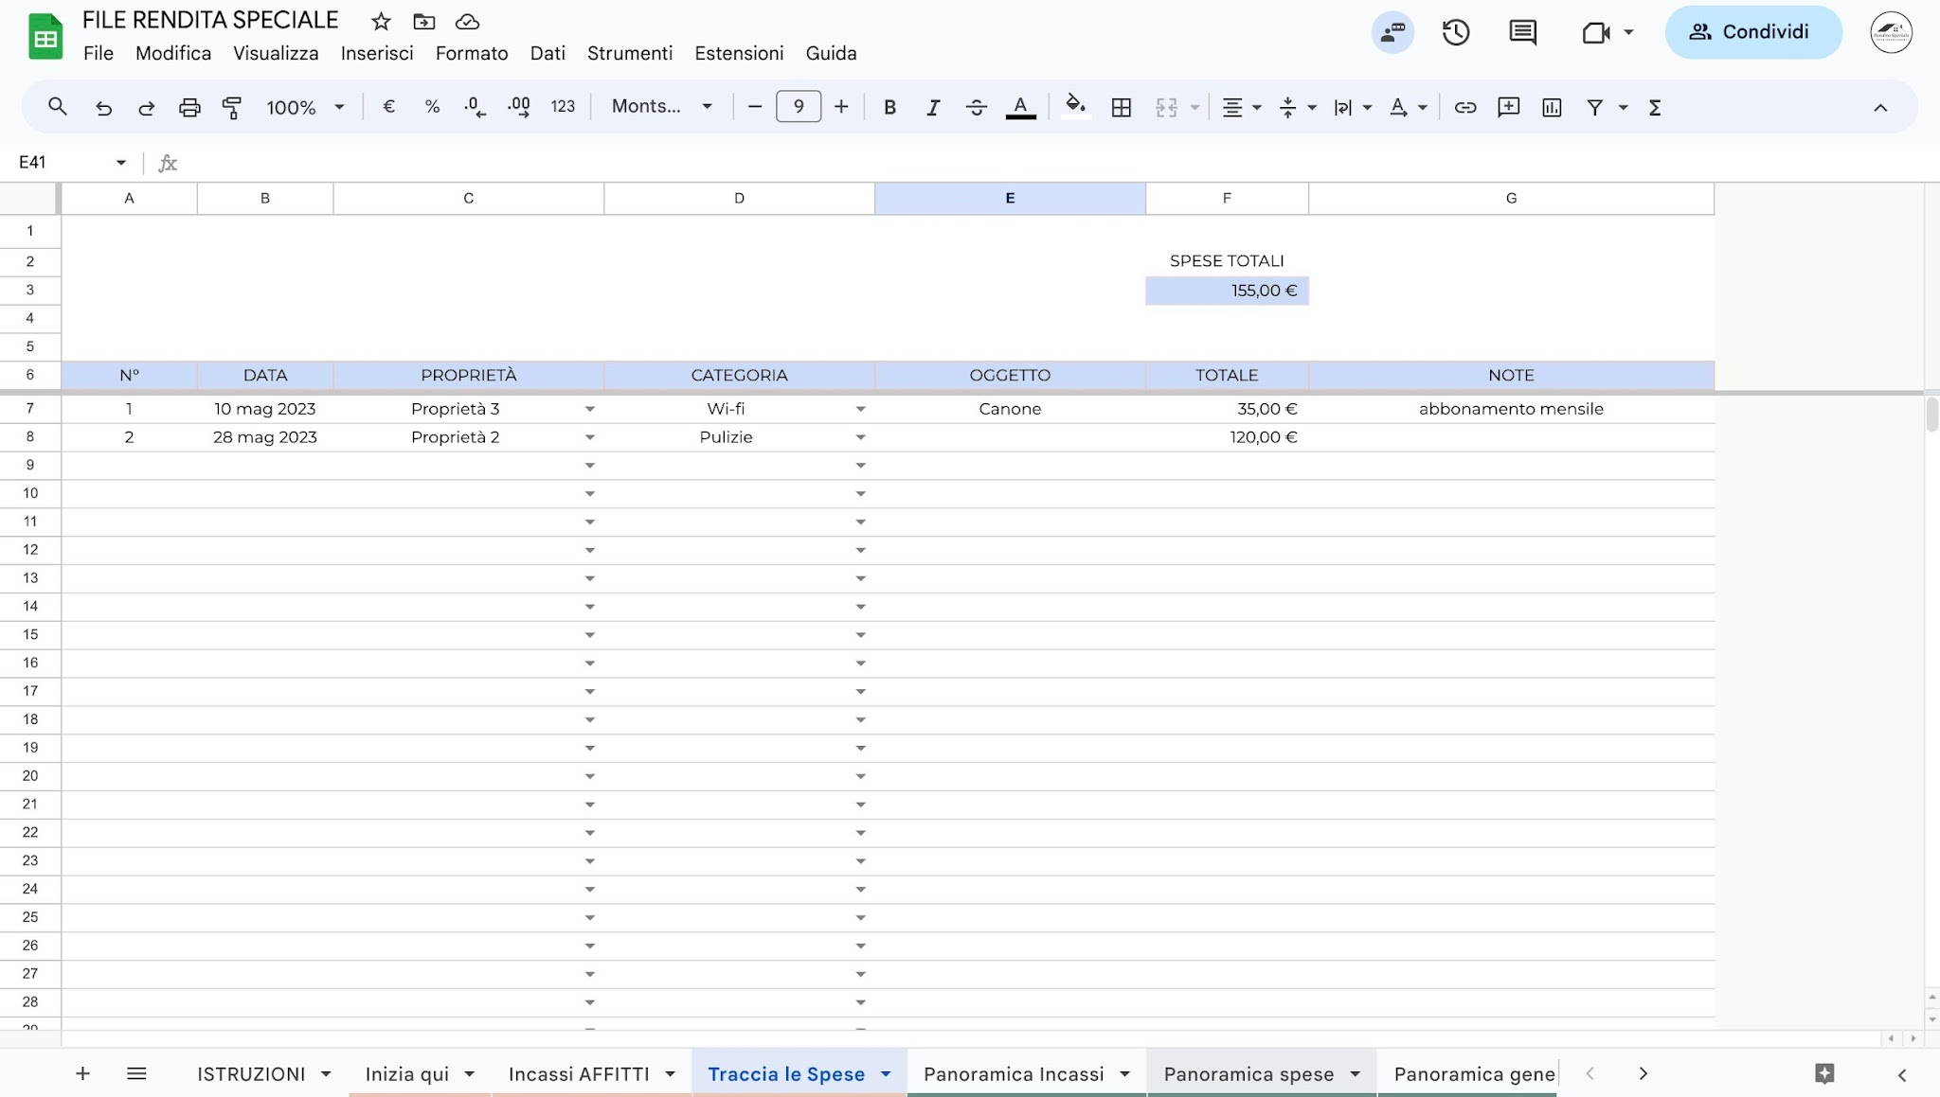

 | In questo foglio comincia a mettere tutte le spese che hai avuto da inizio anno!

 | Anche qui ti ho degliesempi... stesso concetto, cancella pure e riparti da zero!

 | Anche qui vedrai che sarà automatico e i tuoi dati serviranno per gli altri fogli!

FASE 4

Vai sul foglio "Panoramica incassi" per vedere quanto stai incassando!

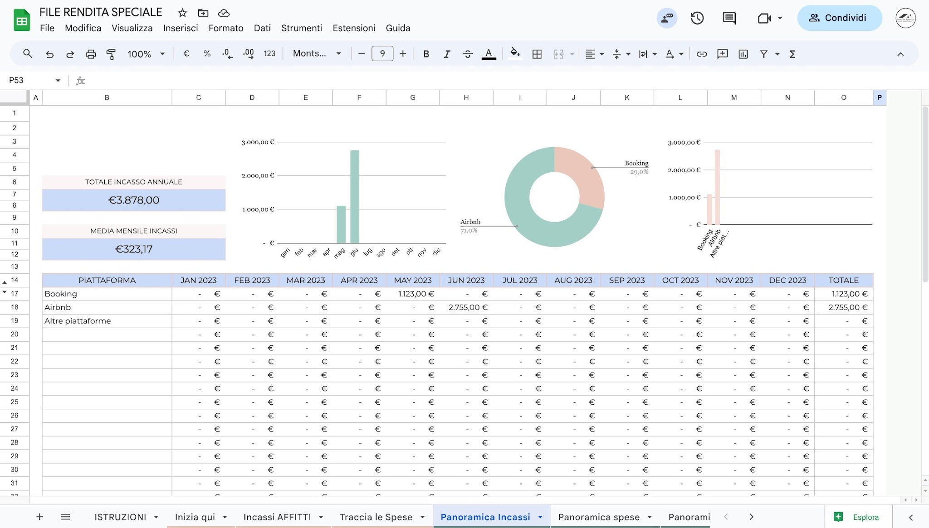

 | In questo foglio non dovrai fare nulla, se non guardare quello che sta succedendo con il tuo
 | immobile!

 | I dati verranno estrapolati dai fogli precedenti e qui avrai un quadro più completo e preciso
 | su gli incassi generati dal tuo immobile.

 | Quindi tu saprai esattamente quanto hai incassato in uno specifico mese e da che piattaforma
 | arriva questo denaro!

 | In basso a destra avrai il totale incassi fino a questo momento!

FASE 5

Vai sul foglio "Panoramica spese" per vedere quanto stai spendendo!

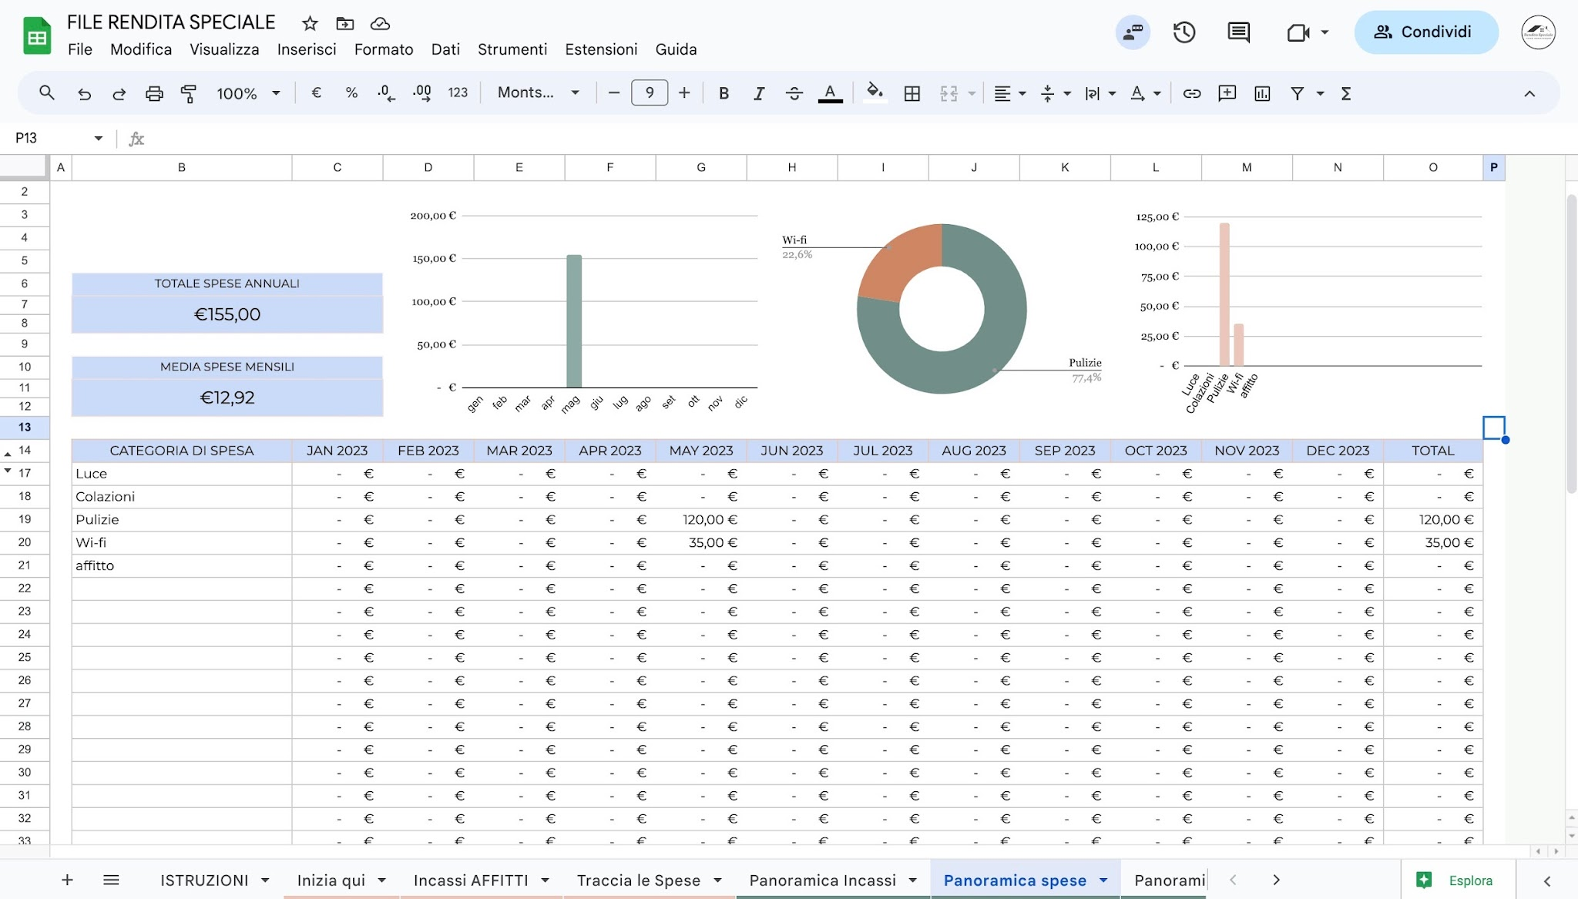

 | Neanche in questo foglio dovrai fare nulla, se non analizzare quante spese hai avuto!

 | Come per gli incassi, saprai esattamante quanto e come hai speso in un determinato mese o
 | in una determinata categoria.

 | In basso a destra avrai il totale delle spese che hai sostenuto fino ad ora.

FASE 6

Vai sul foglio "Panoramica generale💰" per vedere la situazione economica del tuo immobile!

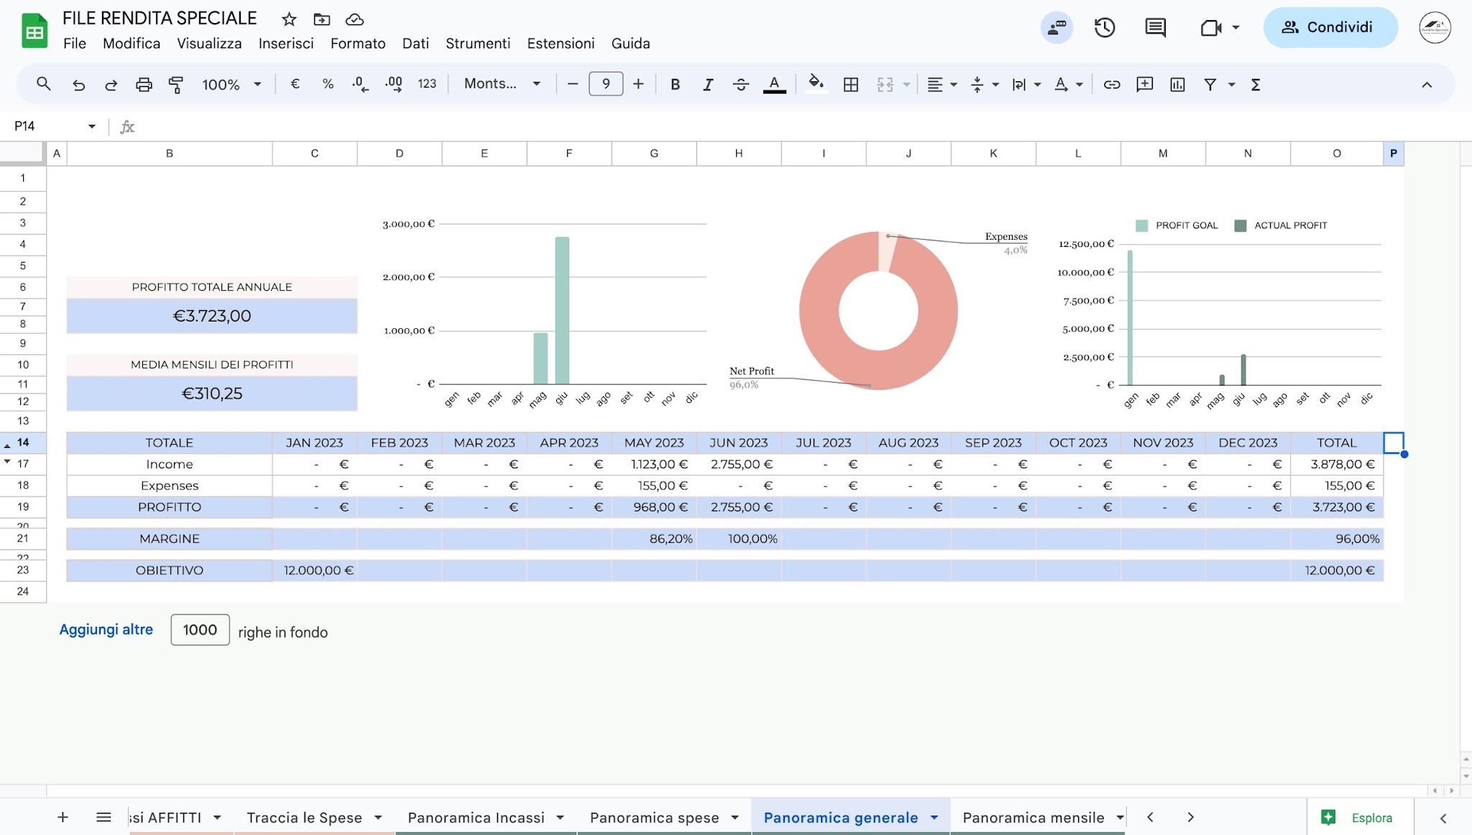

 | In questo foglio non dovrai fare altro che osservare, analizzare la tua situazione!

 | In questo modo saprai se stai lavorando bene e dove puoi migliorare!

FASE 7

Vai sul foglio "Panoramica mensile💰" per vedere la situazione economica mensile del tuo immobile!

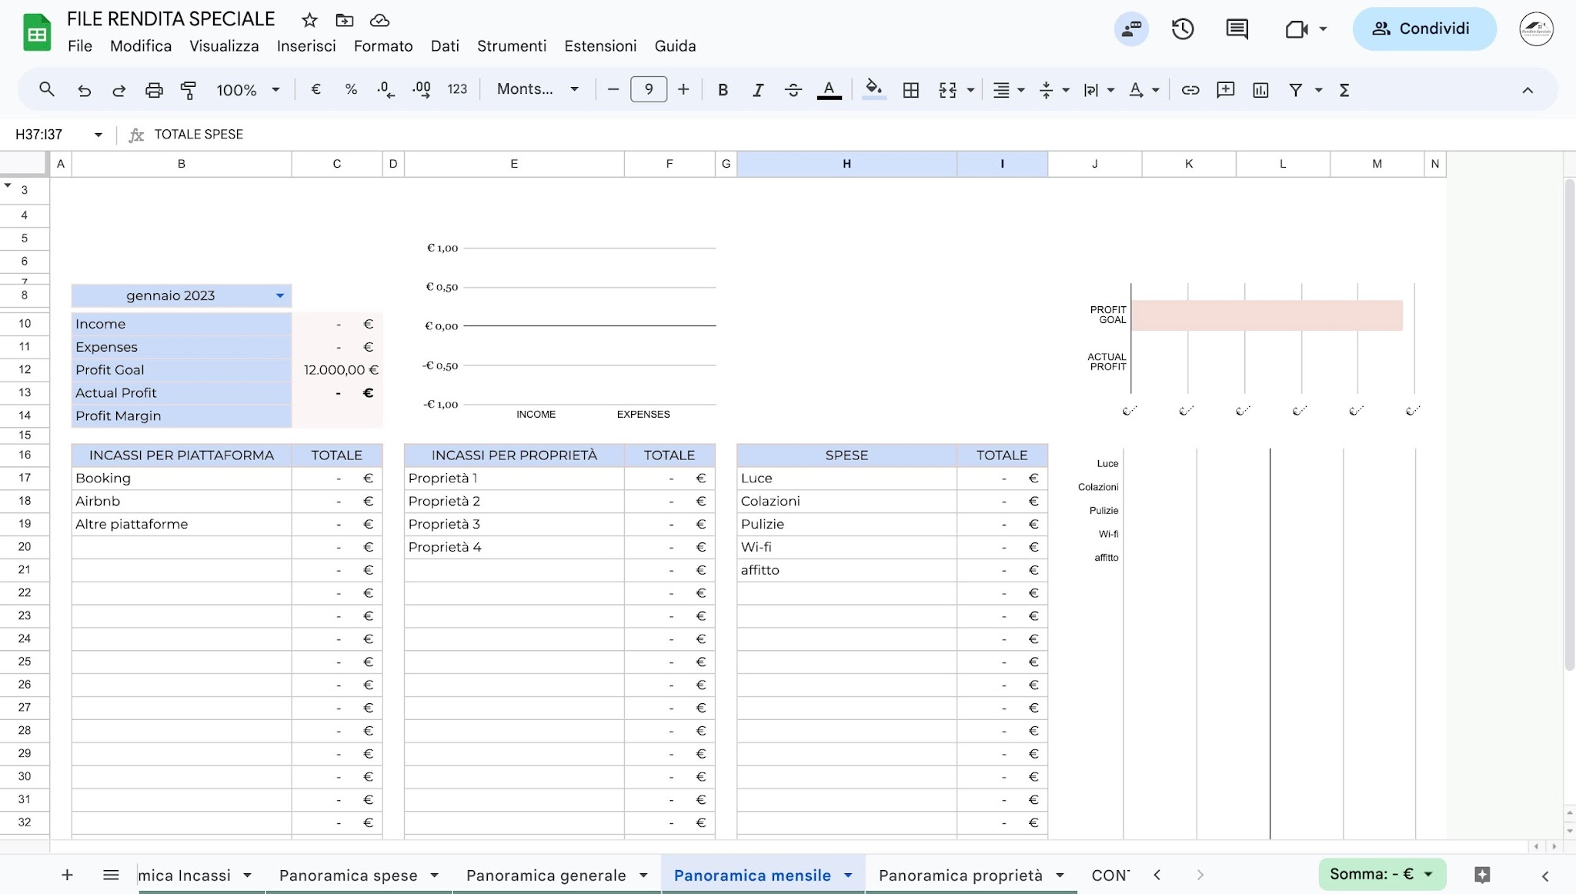

 | In questo foglio non dovrai fare altro che osservare, analizzare la tua situazione!

 | In questo modo saprai se stai lavorando bene e dove puoi migliorare!

FASE 8

Vai sul foglio "Panoramica proprietà💰" per vedere la situazione economica di tutte le tue proprietà
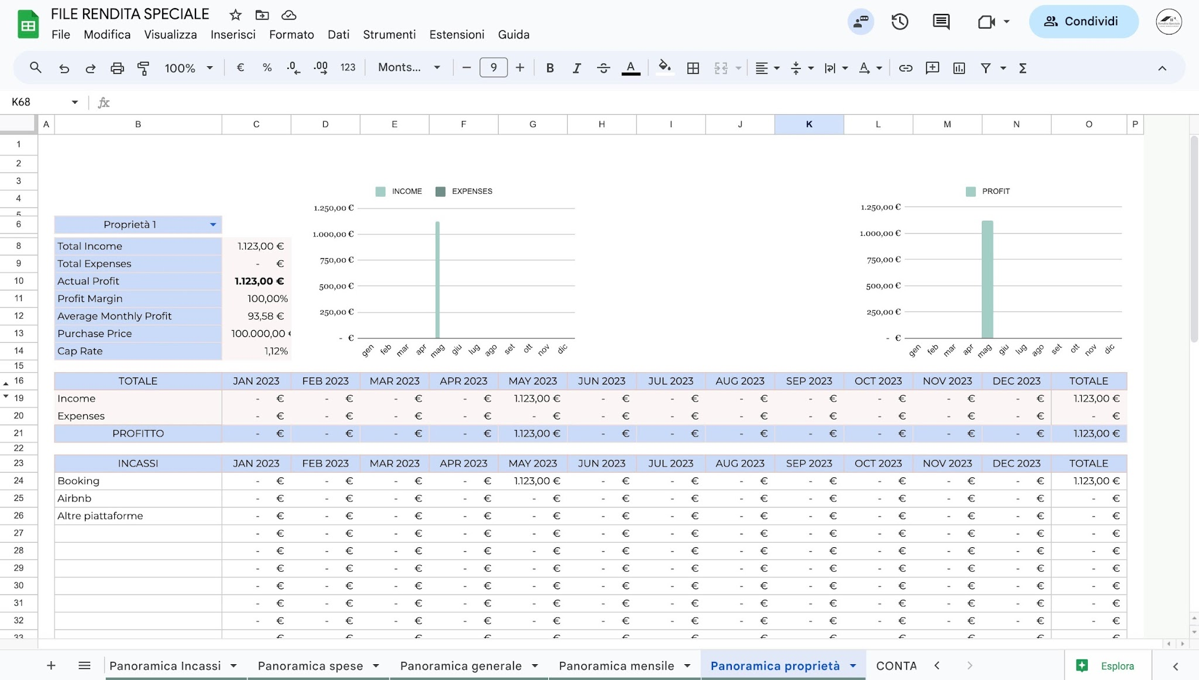

 | In questo foglio non dovrai fare altro che osservare, analizzare la tua situazione!

 | In questo modo saprai se stai lavorando bene e dove puoi migliorare!

CONTATTAMI

Nell'ultimo foglio troverai i miei contatti, se dovessi avere qualsiasi domanda non esitare a contattarmi! Ci vediamo di là!

Panoramica Incassi
 | INCASSI

TOTALE INCASSO LORDO ANNUALE
€129,744.59

MEDIA MENSILE INCASSI
€10,812.05

PIATTAFORMA | 2026-01-01 | 2026-02-01 | 2026-03-01 | 2026-04-01 | 2026-05-01 | 2026-06-01 | 2026-07-01 | 2026-08-01 | 2026-09-01 | 2026-10-01 | 2026-11-01 | 2026-12-01 | TOTALE
Booking | 6,882.64 € | 10,076.79 € | 12,496.59 € | 13,349.72 € | 24,326.44 € | - € | - € | - € | - € | - € | - € | - € | 67,132.18 €
Airbnb | 5,206.97 € | 3,606.26 € | 9,913.96 € | 9,134.66 € | 5,591.34 € | - € | - € | - € | - € | - € | - € | - € | 33,453.19 €
Diretta | 6,010.00 € | 2,470.00 € | 2,090.00 € | 6,050.00 € | 6,930.00 € | - € | - € | - € | - € | - € | - € | - € | 23,550.00 €
VRBO | - € | - € | 630.00 € | 2,139.00 € | 2,160.22 € | - € | - € | - € | - € | - € | - € | - € | 4,929.22 €
Prenotazione diretta | - € | - € | - € | - € | - € | - € | - € | - € | - € | - € | - € | - € | - €
Rome Collection | - € | - € | - € | - € | 680.00 € | - € | - € | - € | - € | - € | - € | - € | 680.00 €
 | - € | - € | - € | - € | - € | - € | - € | - € | - € | - € | - € | - € | - €
 | - € | - € | - € | - € | - € | - € | - € | - € | - € | - € | - € | - € | - €
 | - € | - € | - € | - € | - € | - € | - € | - € | - € | - € | - € | - € | - €
 | - € | - € | - € | - € | - € | - € | - € | - € | - € | - € | - € | - € | - €
 | - € | - € | - € | - € | - € | - € | - € | - € | - € | - € | - € | - € | - €
 | - € | - € | - € | - € | - € | - € | - € | - € | - € | - € | - € | - € | - €
 | - € | - € | - € | - € | - € | - € | - € | - € | - € | - € | - € | - € | - €
 | - € | - € | - € | - € | - € | - € | - € | - € | - € | - € | - € | - € | - €
 | - € | - € | - € | - € | - € | - € | - € | - € | - € | - € | - € | - € | - €
 | - € | - € | - € | - € | - € | - € | - € | - € | - € | - € | - € | - € | - €
 | - € | - € | - € | - € | - € | - € | - € | - € | - € | - € | - € | - € | - €
 | - € | - € | - € | - € | - € | - € | - € | - € | - € | - € | - € | - € | - €
 | - € | - € | - € | - € | - € | - € | - € | - € | - € | - € | - € | - € | - €
 | - € | - € | - € | - € | - € | - € | - € | - € | - € | - € | - € | - € | - €
TOTALE | 18,099.61 € | 16,153.05 € | 25,130.55 € | 30,673.38 € | 39,688.00 € | - € | - € | - € | - € | - € | - € | - € | 129,744.59 €

PROPRIETÀ | 2026-01-01 | 2026-02-01 | 2026-03-01 | 2026-04-01 | 2026-05-01 | 2026-06-01 | 2026-07-01 | 2026-08-01 | 2026-09-01 | 2026-10-01 | 2026-11-01 | 2026-12-01 | TOTALE
Regina Cappellari | 3,789.31 € | 4,175.54 € | 5,390.43 € | 7,268.04 € | 7,951.70 € | - € | - € | - € | - € | - € | - € | - € | 28,575.02 €
Mistangelo | 2,602.79 € | 2,501.40 € | 5,015.58 € | 5,863.70 € | 8,770.59 € | - € | - € | - € | - € | - € | - € | - € | 24,754.06 €
Re Di Roma | 3,220.39 € | 1,862.05 € | 2,653.14 € | 3,835.37 € | 3,117.47 € | - € | - € | - € | - € | - € | - € | - € | 14,688.42 €
Cipro | 3,914.90 € | 2,791.09 € | 3,829.81 € | 4,323.24 € | 3,462.74 € | - € | - € | - € | - € | - € | - € | - € | 18,321.78 €
Palombini | 1,553.00 € | 2,123.20 € | 2,983.97 € | 3,462.13 € | 2,150.00 € | - € | - € | - € | - € | - € | - € | - € | 12,272.30 €
Porto Fluviale | 2,069.22 € | 1,879.77 € | 5,257.62 € | 5,920.90 € | 7,264.68 € | - € | - € | - € | - € | - € | - € | - € | 22,392.19 €
Gregorio VII | - € | - € | - € | - € | 6,970.82 € | - € | - € | - € | - € | - € | - € | - € | 6,970.82 €
 | - € | - € | - € | - € | - € | - € | - € | - € | - € | - € | - € | - € | - €
 | - € | - € | - € | - € | - € | - € | - € | - € | - € | - € | - € | - € | - €
 | - € | - € | - € | - € | - € | - € | - € | - € | - € | - € | - € | - € | - €
 | - € | - € | - € | - € | - € | - € | - € | - € | - € | - € | - € | - € | - €
 | - € | - € | - € | - € | - € | - € | - € | - € | - € | - € | - € | - € | - €
 | - € | - € | - € | - € | - € | - € | - € | - € | - € | - € | - € | - € | - €
 | - € | - € | - € | - € | - € | - € | - € | - € | - € | - € | - € | - € | - €
 | - € | - € | - € | - € | - € | - € | - € | - € | - € | - € | - € | - € | - €
 | - € | - € | - € | - € | - € | - € | - € | - € | - € | - € | - € | - € | - €
 | - € | - € | - € | - € | - € | - € | - € | - € | - € | - € | - € | - € | - €
 | - € | - € | - € | - € | - € | - € | - € | - € | - € | - € | - € | - € | - €
 | - € | - € | - € | - € | - € | - € | - € | - € | - € | - € | - € | - € | - €
 | - € | - € | - € | - € | - € | - € | - € | - € | - € | - € | - € | - € | - €
TOTALE | 17,149.61 € | 15,333.05 € | 25,130.55 € | 30,673.38 € | 39,688.00 € | - € | - € | - € | - € | - € | - € | - € | 127,974.59 €

Panoramica spese
 | SPESE

TOTALE SPESE ANNUALI
€87,563.21

MEDIA SPESE MENSILI
€7,296.93

CATEGORIA DI SPESA | 2026-01-01 | 2026-02-01 | 2026-03-01 | 2026-04-01 | 2026-05-01 | 2026-06-01 | 2026-07-01 | 2026-08-01 | 2026-09-01 | 2026-10-01 | 2026-11-01 | 2026-12-01 | TOTALE
Utenze | 2,102.48 € | 2,077.50 € | - € | 833.21 € | 108.04 € | - € | - € | - € | - € | - € | - € | - € | 5,121.23 €
KrossBooking | 120.00 € | 120.00 € | 254.00 € | 60.00 € | 186.00 € | - € | - € | - € | - € | - € | - € | - € | 740.00 €
Pulizie | 1,760.00 € | 756.00 € | 1,659.00 € | 1,759.00 € | 2,441.80 € | - € | - € | - € | - € | - € | - € | - € | 8,375.80 €
Wi-fi | 54.50 € | - € | 117.00 € | 70.90 € | 45.90 € | - € | - € | - € | - € | - € | - € | - € | 288.30 €
Tassa rifiuti | - € | - € | - € | 620.00 € | - € | - € | - € | - € | - € | - € | - € | - € | 620.00 €
Tassa acqua | - € | - € | - € | - € | - € | - € | - € | - € | - € | - € | - € | - € | - €
Biancheria | - € | - € | - € | - € | - € | - € | - € | - € | - € | - € | - € | - € | - €
Arredamento | - € | - € | - € | - € | - € | - € | - € | - € | - € | - € | - € | - € | - €
Condominio | 100.00 € | - € | - € | 282.00 € | - € | - € | - € | - € | - € | - € | - € | - € | 382.00 €
Mutuo | - € | - € | - € | - € | - € | - € | - € | - € | - € | - € | - € | - € | - €
Gas | - € | - € | - € | - € | - € | - € | - € | - € | - € | - € | - € | - € | - €
Revenue Managment | 150.00 € | 125.00 € | 200.00 € | 156.00 € | 50.00 € | - € | - € | - € | - € | - € | - € | - € | 681.00 €
Assicurazioni | - € | - € | - € | - € | - € | - € | - € | - € | - € | - € | - € | - € | - €
manutenzione | - € | - € | 60.00 € | - € | 350.00 € | - € | - € | - € | - € | - € | - € | - € | 410.00 €
Affitto | 10,358.34 € | 10,358.34 € | 10,358.34 € | 10,358.34 € | 12,308.34 € | - € | - € | - € | - € | - € | - € | - € | 53,741.70 €
Com. Booking | 447.45 € | 1,110.65 € | 1,764.93 € | 2,177.29 € | 4,743.66 € | - € | - € | - € | - € | - € | - € | - € | 10,243.98 €
Com.Airbnb | 475.75 € | 266.49 € | - € | - € | - € | - € | - € | - € | - € | - € | - € | - € | 742.24 €
IVA | 278.93 € | - € | 1,210.03 € | 688.68 € | 1,918.92 € | - € | - € | - € | - € | - € | - € | - € | 4,096.56 €
Lavanderia | 470.40 € | 264.00 € | 545.00 € | 452.00 € | 389.00 € | - € | - € | - € | - € | - € | - € | - € | 2,120.40 €
 | - € | - € | - € | - € | - € | - € | - € | - € | - € | - € | - € | - € | - €
TOTALE | 16,317.85 € | 15,077.98 € | 16,168.30 € | 17,457.42 € | 22,541.66 € | - € | - € | - € | - € | - € | - € | - € | 87,563.21 €

PROPRIETÀ | 2026-01-01 | 2026-02-01 | 2026-03-01 | 2026-04-01 | 2026-05-01 | 2026-06-01 | 2026-07-01 | 2026-08-01 | 2026-09-01 | 2026-10-01 | 2026-11-01 | 2026-12-01 | TOTALE
Regina Cappellari | 3,489.40 € | 3,839.55 € | 3,462.03 € | 3,857.68 € | 4,488.33 € | - € | - € | - € | - € | - € | - € | - € | 19,136.99 €
Mistangelo | 2,379.82 € | 2,177.84 € | 3,386.33 € | 3,601.67 € | 4,313.41 € | - € | - € | - € | - € | - € | - € | - € | 15,859.07 €
Re Di Roma | 2,264.78 € | 2,091.10 € | 2,098.51 € | 2,244.54 € | 2,041.06 € | - € | - € | - € | - € | - € | - € | - € | 10,739.99 €
Cipro | 2,570.13 € | 2,176.00 € | 2,346.00 € | 2,402.10 € | 2,093.14 € | - € | - € | - € | - € | - € | - € | - € | 11,587.37 €
Palombini | 2,699.72 € | 2,332.49 € | 1,916.00 € | 2,326.42 € | 1,600.00 € | - € | - € | - € | - € | - € | - € | - € | 10,874.63 €
Porto Fluviale | 2,524.00 € | 2,211.00 € | 2,959.43 € | 3,025.01 € | 2,970.70 € | - € | - € | - € | - € | - € | - € | - € | 13,690.14 €
Gregorio VII | - € | - € | - € | - € | 5,035.02 € | - € | - € | - € | - € | - € | - € | - € | 5,035.02 €
 | - € | - € | - € | - € | - € | - € | - € | - € | - € | - € | - € | - € | - €
 | - € | - € | - € | - € | - € | - € | - € | - € | - € | - € | - € | - € | - €
 | - € | - € | - € | - € | - € | - € | - € | - € | - € | - € | - € | - € | - €
 | - € | - € | - € | - € | - € | - € | - € | - € | - € | - € | - € | - € | - €
 | - € | - € | - € | - € | - € | - € | - € | - € | - € | - € | - € | - € | - €
 | - € | - € | - € | - € | - € | - € | - € | - € | - € | - € | - € | - € | - €
 | - € | - € | - € | - € | - € | - € | - € | - € | - € | - € | - € | - € | - €
 | - € | - € | - € | - € | - € | - € | - € | - € | - € | - € | - € | - € | - €
 | - € | - € | - € | - € | - € | - € | - € | - € | - € | - € | - € | - € | - €
 | - € | - € | - € | - € | - € | - € | - € | - € | - € | - € | - € | - € | - €
 | - € | - € | - € | - € | - € | - € | - € | - € | - € | - € | - € | - € | - €
 | - € | - € | - € | - € | - € | - € | - € | - € | - € | - € | - € | - € | - €
 | - € | - € | - € | - € | - € | - € | - € | - € | - € | - € | - € | - € | - €
TOTALE | 15,927.85 € | 14,827.98 € | 16,168.30 € | 17,457.42 € | 22,541.66 € | - € | - € | - € | - € | - € | - € | - € | 86,923.21 €

Panoramica generale
 | PROFIT GOAL | PROFITTO REALE
 | PROFITTO

PROFITTO TOTALE ANNUALE
€42,181.38

MEDIA MENSILI DEI PROFITTI
€3,515.12

TOTALE | 2026-01-01 | 2026-02-01 | 2026-03-01 | 2026-04-01 | 2026-05-01 | 2026-06-01 | 2026-07-01 | 2026-08-01 | 2026-09-01 | 2026-10-01 | 2026-11-01 | 2026-12-01 | TOTALE
Incassi | 18,099.61 € | 16,153.05 € | 25,130.55 € | 30,673.38 € | 39,688.00 € | - € | - € | - € | - € | - € | - € | - € | 129,744.59 €
Spese | 16,317.85 € | 15,077.98 € | 16,168.30 € | 17,457.42 € | 22,541.66 € | - € | - € | - € | - € | - € | - € | - € | 87,563.21 €
PROFITTO | 1,781.76 € | 1,075.07 € | 8,962.25 € | 13,215.96 € | 17,146.34 € | - € | - € | - € | - € | - € | - € | - € | 42,181.38 €

MARGINE | 9.84% | 6.66% | 35.66% | 43.09% | 43.20% |  |  |  |  |  |  |  | 32.51%

OBIETTIVO | - € | - € | - € | - € | - € | - € | - € | - € | - € | - € | - € | - € | - €

Panoramica proprietà
 | INCASSI | SPESE

Palombini

Totale incassi | 12,272.30 €
Totale spese | 10,874.63 €
Profitto | 1,397.67 €
Margine | 11.39%
Media mensile | 116.47 €
Prezzo acquisto | 1,600.00 €
Tasso | 87.35%

TOTALE | 2026-01-01 | 2026-02-01 | 2026-03-01 | 2026-04-01 | 2026-05-01 | 2026-06-01 | 2026-07-01 | 2026-08-01 | 2026-09-01 | 2026-10-01 | 2026-11-01 | 2026-12-01 | TOTALE
Incassi | 1,553.00 € | 2,123.20 € | 2,983.97 € | 3,462.13 € | 2,150.00 € | - € | - € | - € | - € | - € | - € | - € | 12,272.30 €
Spese | 2,699.72 € | 2,332.49 € | 1,916.00 € | 2,326.42 € | 1,600.00 € | - € | - € | - € | - € | - € | - € | - € | 10,874.63 €
PROFITTO | -1,146.72 € | -209.29 € | 1,067.97 € | 1,135.71 € | 550.00 € | - € | - € | - € | - € | - € | - € | - € | 1,397.67 €

INCASSI | 2026-01-01 | 2026-02-01 | 2026-03-01 | 2026-04-01 | 2026-05-01 | 2026-06-01 | 2026-07-01 | 2026-08-01 | 2026-09-01 | 2026-10-01 | 2026-11-01 | 2026-12-01 | TOTALE
Booking | - € | - € | - € | 1,002.13 € | - € | - € | - € | - € | - € | - € | - € | - € | 1,002.13 €
Airbnb | 1,453.00 € | 2,123.20 € | 1,923.97 € | - € | - € | - € | - € | - € | - € | - € | - € | - € | 5,500.17 €
Diretta | 100.00 € | - € | 1,060.00 € | 2,460.00 € | 2,150.00 € | - € | - € | - € | - € | - € | - € | - € | 5,770.00 €
VRBO | - € | - € | - € | - € | - € | - € | - € | - € | - € | - € | - € | - € | - €
Prenotazione diretta | - € | - € | - € | - € | - € | - € | - € | - € | - € | - € | - € | - € | - €
Rome Collection | - € | - € | - € | - € | - € | - € | - € | - € | - € | - € | - € | - € | - €
 | - € | - € | - € | - € | - € | - € | - € | - € | - € | - € | - € | - € | - €
 | - € | - € | - € | - € | - € | - € | - € | - € | - € | - € | - € | - € | - €
 | - € | - € | - € | - € | - € | - € | - € | - € | - € | - € | - € | - € | - €
 | - € | - € | - € | - € | - € | - € | - € | - € | - € | - € | - € | - € | - €
 | - € | - € | - € | - € | - € | - € | - € | - € | - € | - € | - € | - € | - €
 | - € | - € | - € | - € | - € | - € | - € | - € | - € | - € | - € | - € | - €
 | - € | - € | - € | - € | - € | - € | - € | - € | - € | - € | - € | - € | - €
 | - € | - € | - € | - € | - € | - € | - € | - € | - € | - € | - € | - € | - €
 | - € | - € | - € | - € | - € | - € | - € | - € | - € | - € | - € | - € | - €
 | - € | - € | - € | - € | - € | - € | - € | - € | - € | - € | - € | - € | - €
 | - € | - € | - € | - € | - € | - € | - € | - € | - € | - € | - € | - € | - €
 | - € | - € | - € | - € | - € | - € | - € | - € | - € | - € | - € | - € | - €
 | - € | - € | - € | - € | - € | - € | - € | - € | - € | - € | - € | - € | - €
 | - € | - € | - € | - € | - € | - € | - € | - € | - € | - € | - € | - € | - €
TOTALE | 1,553.00 € | 2,123.20 € | 2,983.97 € | 3,462.13 € | 2,150.00 € | - € | - € | - € | - € | - € | - € | - € | 12,272.30 €

SPESE | 2026-01-01 | 2026-02-01 | 2026-03-01 | 2026-04-01 | 2026-05-01 | 2026-06-01 | 2026-07-01 | 2026-08-01 | 2026-09-01 | 2026-10-01 | 2026-11-01 | 2026-12-01 | TOTALE
Utenze | 569.00 € | 173.00 € | - € | 220.00 € | - € | - € | - € | - € | - € | - € | - € | - € | 962.00 €
KrossBooking | 30.00 € | 30.00 € | 30.00 € | 36.00 € | - € | - € | - € | - € | - € | - € | - € | - € | 126.00 €
Pulizie | 150.00 € | 150.00 € | 150.00 € | 200.00 € | - € | - € | - € | - € | - € | - € | - € | - € | 650.00 €
Wi-fi | - € | - € | 26.00 € | - € | - € | - € | - € | - € | - € | - € | - € | - € | 26.00 €
Tassa rifiuti | - € | - € | - € | - € | - € | - € | - € | - € | - € | - € | - € | - € | - €
Tassa acqua | - € | - € | - € | - € | - € | - € | - € | - € | - € | - € | - € | - € | - €
Biancheria | - € | - € | - € | - € | - € | - € | - € | - € | - € | - € | - € | - € | - €
Arredamento | - € | - € | - € | - € | - € | - € | - € | - € | - € | - € | - € | - € | - €
Condominio | - € | - € | - € | - € | - € | - € | - € | - € | - € | - € | - € | - € | - €
Mutuo | - € | - € | - € | - € | - € | - € | - € | - € | - € | - € | - € | - € | - €
Gas | - € | - € | - € | - € | - € | - € | - € | - € | - € | - € | - € | - € | - €
Revenue Managment | 25.00 € | 25.00 € | 50.00 € | - € | - € | - € | - € | - € | - € | - € | - € | - € | 100.00 €
Assicurazioni | - € | - € | - € | - € | - € | - € | - € | - € | - € | - € | - € | - € | - €
manutenzione | - € | - € | - € | - € | - € | - € | - € | - € | - € | - € | - € | - € | - €
Affitto | 1,600.00 € | 1,600.00 € | 1,600.00 € | 1,600.00 € | 1,600.00 € | - € | - € | - € | - € | - € | - € | - € | 8,000.00 €
Com. Booking | - € | - € | - € | 195.42 € | - € | - € | - € | - € | - € | - € | - € | - € | 195.42 €
Com.Airbnb | 225.92 € | 266.49 € | - € | - € | - € | - € | - € | - € | - € | - € | - € | - € | 492.41 €
IVA | - € | - € | - € | - € | - € | - € | - € | - € | - € | - € | - € | - € | - €
Lavanderia | 99.80 € | 88.00 € | 60.00 € | 75.00 € | - € | - € | - € | - € | - € | - € | - € | - € | 322.80 €
 | - € | - € | - € | - € | - € | - € | - € | - € | - € | - € | - € | - € | - €
TOTALE | 2,699.72 € | 2,332.49 € | 1,916.00 € | 2,326.42 € | 1,600.00 € | - € | - € | - € | - € | - € | - € | - € | 10,874.63 €

